Leeswijzer
Leeswijzer

Opbouw criterialijst
De criterialijst bestaat uit twee onderdelen: • tabblad 2: SOC 3.1 a - publieke delen • tabblad 3: SOC 3.1 b- zorgspecifieke delen In de tabbladen 4 en 5 kan je de bijhorende principetekeningen terugvinden voor respectievelijk de publieke en zorgspecifieke delen.
Opgelet: afhankelijk van het zoomniveau (70%, 85%, 100% …) bestaat de kans dat niet de volledige tekst met criteria zichtbaar is in de cel.

Prestatiedrempel
Indien er geen specifieke prestatiedrempel bij een onderdeel is vooropgesteld, zijn de onderliggende criteria enkel van toepassing indien de functie aanwezig is. Men is bijgevolg niet verplicht deze functie te voorzien.

Gebruikershandleiding
Voor meer informatie over de mate van begeleiding, te behalen prestatieniveau … : zie gebruikershandleiding voor GRO Zorgaddendum.

Legende tekstkleuren
Tekst in vet | Algemeen streefdoel van een (sub)thema
Zwarte tekst | Deze criteria zijn bijkomende of aanvullende, strengere eisen tov de regelgeving om minimaal prestatieniveau 'beter' te behalen.
Groene tekst | Deze criteria zijn bijkomende of aanvullende, strengere eisen tov 'beter' om prestatieniveau 'uitstekend' te behalen.
Zwarte tekst met lichtblauwe achtergrond: | Zwarte tekst met lichtblauwe achtergrond: extra aanbevelingen die niet bepalend zijn voor het behalen van het prestatieniveau. Ze vormen dus geen strikte eisen, maar bieden wel meer gebruikscomfort.
Rode tekst | Eisen uit de Gewestelijke Stedenbouwkundige verordening Toegankelijkheid (Vlaanderen)
Blauwe tekst | Specifieke criteria voor psychiatrische ziekenhuizen en psychiatrische verzorgingstehuizen (PVT)

Prestatieniveaus
Beter | Om dit prestatieniveau te behalen dienen alle eisen uit de BVR Vlaanderen (rode tekst) én alle criteria van het prestatieniveau 'beter' (zwarte tekst) te worden behaald. Dit betekent dat alle rode én zwarte criteria moeten worden behaald.
Uitstekend | Om dit prestatieniveau te behalen dienen, aanvullend op alle criteria voor het prestatieniveau 'beter', ook de criteria van het prestatieniveau 'uitstekend' (groene tekst) te worden behaald. Dit betekent dat alle rode, zwarte én groene criteria moeten worden behaald.

Invullen criterialijst
Er wordt een evaluatie gevraagd na definitief voorontwerp en na de voorlopige oplevering. • De evaluatie na definitief voorontwerp gebeurt in de kolom "Score t.e.m. fase omgevingsvergunning" • De evaluatie na voorlopige oplevering gebeurt in de kolom "Score bij voorlopige oplevering" • Opmerkingen kunnen steeds gegeven worden in de kolom "Opmerking/uitleg"
Per criterium wordt een keuzelijst aangegeven: • voldaan - aan het criterium is voldaan • niet voldaan - aan het criterium is niet voldaan • nvt - dit criterium is niet van toepassing binnen dit project
Deze keuzelijst vind je terug in: • SOC 3* - publieke delen: kolommen H en J • SOC 3* - zorgspecifieke delen: kolommen F en H
Enkel indien alle criteria zijn gescoord (met een voldaan, niet voldaan of nvt), verschijnt thv de titel van het (sub)thema "beter" of "uitstekend". Indien alle criteria van een subthema op "nvt" staan, verschijnt thv de titel van het volledige (sub)thema "nvt".

Filters algemeen
Alvorens de criterialijst te kunnen gebruiken, moet je de filters in kolom B en/of D aanzetten in functie van: - de bouwfase waarin jouw project zich bevindt (filter FASE) - het prestatieniveau dat je wil behalen (filter PRESTATIENIVEAU) Hieronder lees je meer over hoe je deze filters gebruikt.
STAP 1 | Klik op cijfer 2 in de linker bovenhoek om alle criteria open te klappen. Pas dan kan je de filters volledig zien als je de twee filterfuncties open klikt.
 | 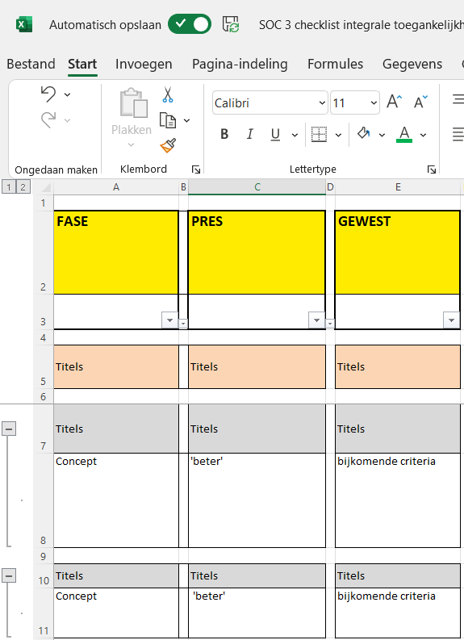
STAP 2 | Klik één van de twee filterfuncties open door op het pijltje te drukken. Deze kan je terug vinden in rij 3 van kolom B en/of D.

STAP 3 | Selecteer de filters die jij nodig hebt. Voor meer info: zie hieronder. Opgelet: selecteer steeds de filter 'Titels' en 'lege cellen' om de lay-out overzichtelijk te houden.
 | 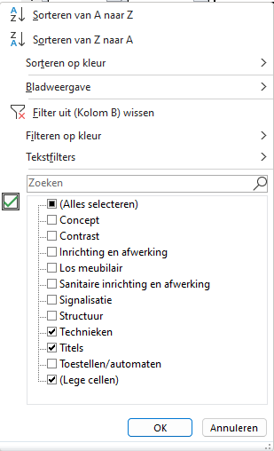
STAP 4 | Herhaal stap 3 voor de andere filterfunctie

Filterfunctie op bouwfase “FASE”
Deze filterfunctie vind je in beide onderdelen terug, links op het scherm: kolom B
Doel | Het bouwproces (van ontwerp tot realisatie) is een langdurig traject met meerdere fases (voorontwerp, bouwaanvraag…) waarbij bovendien meerdere partners betrokken zijn (bouwteam). Daarom zijn in elk onderdeel de criteria zo opgedeeld dat je gemakkelijk kan navigeren en filteren, onafhankelijk van de fase waarin het project zich bevindt of een partner specifieke informatie nodig heeft.
Welke filters in welke fase? | • Bij fase schets- en voorontwerp zijn filters 'Concept' en 'Structuur' van belang. • In het verdere verloop (voorbereiding uitvoering en uitvoering zelf) zijn de overige filters (Contrast, Signalisatie, Inrichting en afwerking, Technieken …) te raadplegen. • Steeds filter 'Titels' en 'lege cellen' mee selecteren om het overzichtelijk te houden.
Filters | Concept, Structuur, Inrichting en afwerking, Sanitaire inrichting en afwerking, Los meubilair, Contrast, Signalisatie, Toestellen/automaten, Technieken, Titels

Filterfunctie op prestatieniveau (beter/uitstekend) “PRESTATIENIVEAU”
Deze filterfunctie vind je enkel in het onderdeel 'SOC 3.1a - publieke delen' terug, links op het scherm: kolom D
Doel | Alle criteria van 'beter' en 'uitstekend' staan in één lijst. Om hierin gemakkelijk je weg te vinden zijn er enkele filters toegevoegd: • De criteria om het prestatieniveau 'uitstekend' te behalen, kan je terugvinden door alle filters behalve de filter 'Aanbeveling' aan te zetten. De strengste norm geldt. • De criteria om het prestatieniveau 'beter' te behalen, kan je terugvinden door alle filters behalve deze van 'Bijkomend voor uitstekend' en 'Aanbeveling' aan te zetten. • Indien je enkel de filter 'Bijkomend voor uitstekend' aanzet, zie je wat je extra moet doen om het prestatieniveau 'uitstekend' te kunnen behalen t.o.v. het prestatieniveau 'beter' • Steeds filter 'Titels' en 'lege cellen' mee selecteren om het overzichtelijk te houden.
Filters | Aanbeveling / Beter / Bijkomend voor uitstekend / Titels

